Amyloidose
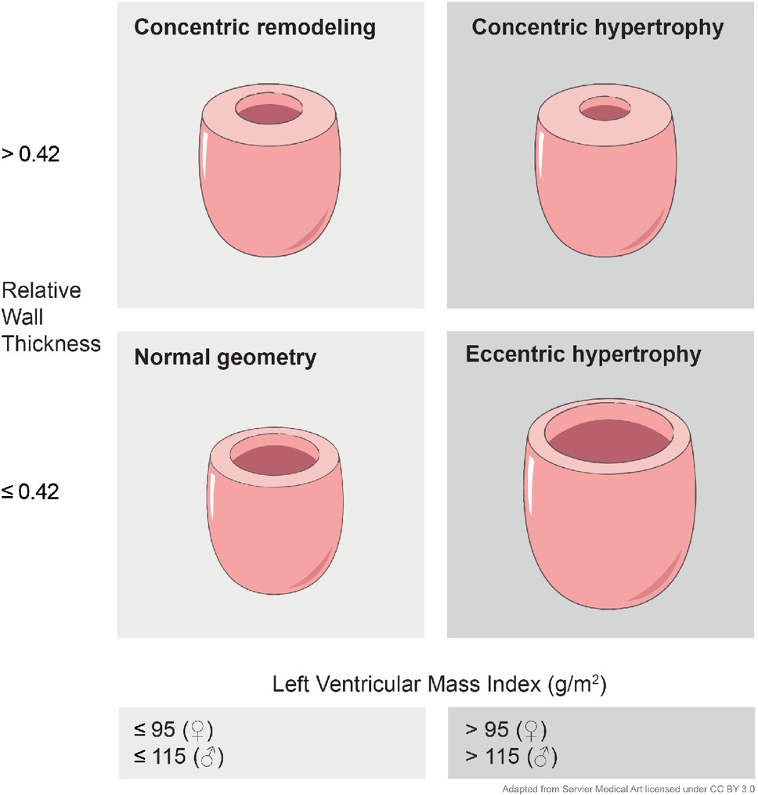
Linksventrikuläre Hypertrophie:
 |  |  |  | Normwert | Referenz | LV Geometrie:
Relative Wanddicke : RWT | 0.42 |  |  | ≤ 0,42 | Nauta, J.F. et al. (2020) European Journal of Heart Failure, 22(7), pp. 1147–1155

Indizierte Myokardmasse (ASE): LVMi (g/m2) | 95.0 g/m2 |  |  | ≤ 95 (♀) ≤ 115(♂) | Nauta, J.F. et al. (2020) European Journal of Heart Failure, 22(7), pp. 1147–1155

 |  |  |  | Normwert | Referenz
Relatives Apical Sparing: (RELAPS) | 1.65 |  |  | < 1 | Phelan, D. et al. (2012) Heart, 98(19), pp. 1442–1448

 | Apical: | Mid: | Basal:
ANT_SEPT | -25 | -14 | -1 | Ausfüllhilfe: Die formal negativen Strainwerte können als positver Wert angeben werden. Bei Bestätigung mit der Enter-Taste springt der Cursor unmittelbar in das nächste Feld. Orientierung im Bullseye: Start der einzelnen "Etage" jeweils bei 12:00 Uhr und dann im Uhrzeigersinn.
ANT | -26 | -14 | -6
LAT | -25 | -17 | -7
POST | -19 | -5 | -2
INF | -22 | -7 | -4
SEPT | -22 | -5 | -2

 |  |  |  | Normwert | Referenz
Ejectionfracion Strain Ratio: (EFSR) | 4.23 |  |  | > 4.1 | Pagourelias, E.D. et al. (2017) Circulation: Cardiovascular Imaging, 10(3), p. e005588

Ejektionsfraktion: EF (%) | 55 %
Global longitudinal strain: GLS (%) | 13 % |  |  |  |  | Nauta, J.F. et al. (2020) European Journal of Heart Failure, 22(7), pp. 1147–1155

